Test case (Đăng nhập)
 |  |  |  |  |  | Passed
Test Case: Tên TC | Đăng nhập |  | Use Case ( chức năng(: Đăng nhập | Pass/Fail |  | Failed
Code - Mã: | LOG-01 |  | Code- mã: UC-01 | Date of report: |  | Not Run
Written by: |  |  | Executed by: | Create date: |  | Not Completed
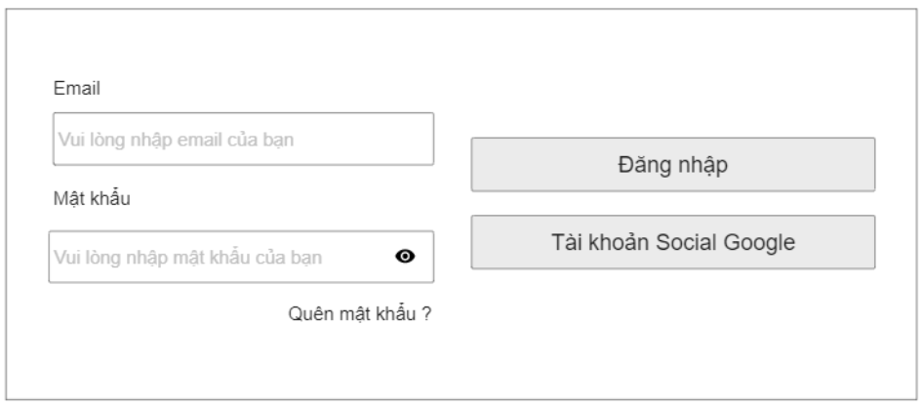
Test Case Description/ Mô tả testcase:

Setup for Test/ Thiết lập test:

Dependencies/ Phụ thuộc vào:

Acceptance Criteria/ Điều kiện chấp nhận:

TC ID | Action - hành động | Inputs - đầu vào | Expected Result - Kết quả mong đợi | Actual result - kết quả thực tế | Status - tình trạng
LG01 | Nhấn vào nút đăng nhập có hiển thị ra form đăng nhập không? | Click vào nút đăng nhập | Hiển thị form đăng nhập | Hiển thị form đăng nhập | Pass
LG02 | Để trống Email và nhập password | 1. Nhập password 2. Nhấn đăng nhập | Hiển thị thông báo Email trống | Hiển thị thông báo Email trống | Pass
LG03 | Nhập Email, không nhập password | 1. Nhập Email 2. Nhấn đăng nhập | Hiển thị thông báo chưa nhập password | Hiển thị thông báo chưa nhập password | Pass
LG04 | Nhập Email đúng, các chữ cái đề viết thường | 1. Nhập email đúng, tất cả viết thường 2. Nhập password 3. Click đăng nhập | Hiển thị thông báo Email không tồn tại | Hiển thị thông báo Email không tồn tại | Pass
LG06 | Nhập Email không có đuôi "@...." | 1. Nhập email thiếu đuôi "@..." 2. Nhập password 3. Click đăng nhập | Thông báo Email không đúng định dạng | Thông báo Email không đúng định dạng | Pass
LG07 | Nhập Email thừa ký tự cách (Space) (test trim()) | 1. Nhập email và nhập dư 1 ký tự Space ở đầu hoặc cuối email 2. Nhập password 3. Đăng nhập | Thông báo Email không tồn tại | Thông báo Email không tồn tại | Pass
LG08 | Nhập Email và hơn 20 ký tự cho password | 1. Nhập Email 2. Nhập password gồm 26 ký tự 3. Đăng nhập | Hiển thị thông báo password phải từ 6 đến 20 ký tự |  | Pass
LG09 | Nhập Email không có trong dữ liệu | 1. Nhập 1 Email chưa được đăng ký 2. Nhập password 3. Click đăng nhập | Hiển thị thông báo Email không tồn tại | Hiển thị thông báo Email không tồn tại | Pass
LG10 | Nhập Email đúng, password sai | 1. Nhập 1 Email đã đăng ký 2. Nhập password sai 3. Đăng nhập | Thông báo mật khẩu không đúng |  | Pass
LG11 | Nhập Email đúng, password đúng nhưng đổi các ký tự từ lower thành upper/hoặc ngược lại | 1. Nhập password, đổi các ký tự của password từ lower thành upper và ngược lại 2. Nhập Email 3. Đăng nhập | Thông báo mật khẩu không đúng |  | Pass
LG12 | Click vào quên mật khẩu ra form gồm những gì? | 1. Click vào quên mật khẩu | Hiển thị ra form cần điền Email đã đăng ký | Hiển thị ra form cần điền Email đã đăng ký | Pass
LG13 | Quên mật khẩu: Khi điền email đã đăng ký rồi, sẽ lấy lại account như thế nào | 1. Click vào quên mật khẩu 2. Điền email đã đăng ký tài khoản 3. Click vào nút "lấy lại mật khẩu" | Hệ thống sẽ gửi mật khẩu mới vào email đã đăng ký | Hệ thống sẽ gửi mật khẩu mới vào email đã đăng ký | Pass
LG14 | Tài khoản Social Google có kết nối với email đang hiện tại đăng sử dụng ở google? | 1. Click vào Tài khoản Social Google | Hiển thị form có nội dung câu hỏi "bạn có muốn tiếp tục với tài khoản google hiện tại?" | Hiển thị form có nội dung câu hỏi "bạn có muốn tiếp tục với tài khoản google hiện tại?" | Pass

Test case(Đăng ký)
 |  |  |  |  |  | Passed
Test Case: Tên TC | Đăng kí |  | Use Case ( chức năng(: Logon | Pass/Fail |  | Failed
Code - Mã: | DK-01 |  | Code- mã: UC-02 | Date of report: |  | Not Run
Written by: |  |  | Executed by: | Create date: | 2-Jun-23 | Not Completed
Test Case Description/ Mô tả testcase:
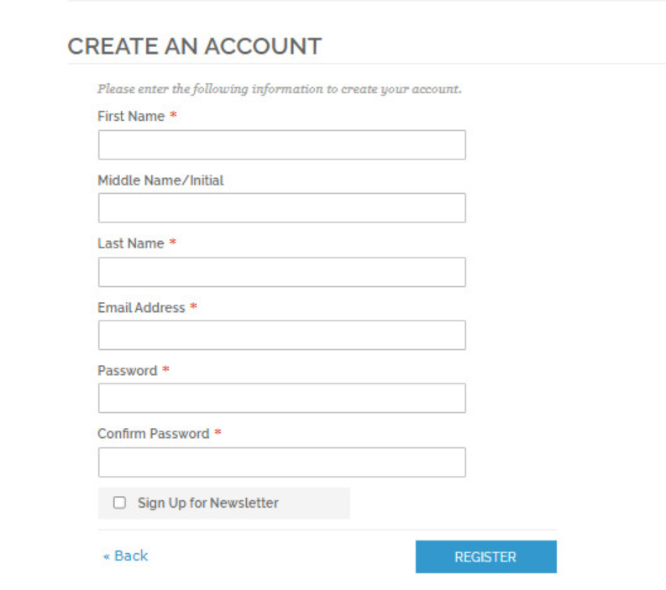
Setup for Test/ Thiết lập test:

Dependencies/ Phụ thuộc vào:

Acceptance Criteria/ Điều kiện chấp nhận:

TC ID | Action - hành động | Inputs - đầu vào | Expected Result - Kết quả mong đợi | Actual result - kết quả thực tế | Status - tình trạng
LOG01 | Đăng ký first name, middle name,last name, email,pass word và confirm password | 1. Trên màn hình đăng ký, nhập first name hợp lệ, nhập mật khẩu hợp lệ,nhập middle name hợp lệ, nhập last name hợp lệ , nhập email hợp lệ 2. nhấn nút Register | Hệ thống hiển thị màn hình đăng nhập và thông báo đăng ký thành công | Hệ thống hiển thị màn hình đăng nhập và thông báo đăng ký thành công | Pass
LOG02 | Firstname là số được không | 1. Trên màn hình đăng ký, nhập Firstname là số, các trường còn lại hợp lệ. 2. nhấn nút Register | Hệ thống hiển thị Firstname là số không hợp lệ | Hệ thống hiển thị Firstname là số không hợp lệ | Pass
LOG03 | Firstname để trống được không | 1. Trên màn hình đăng ký, Firstname để trống, các trường còn lại hợp lệ. 2. nhấn nút Register | Hệ thống hiển thị Firstname không được để trống | Hệ thống hiển thị Firstname không được để trống | Pass
LOG04 | Firstname nhập được chữ không | 1. Trên màn hình đăng ký, nhập Firstname là chữ, nhập các trường còn lại hợp lệ. 2. nhấn nút Register | Hệ thống hiển thị màn hình trang chủ đã đăng nhập | Hệ thống hiển thị màn hình trang chủ đã đăng nhập | Pass
LOG05 | Firstname nhập kí tự đặc biệt được không | 1. Trên màn hình đăng ký, nhập Firstname là @nguyen, nhập các trường còn lại hợp lệ. 2. nhấn nút Register | Hệ thống hiển thị Firstname không hợp lệ | Hệ thống hiển thị Firstname hợp lệ | Fall
LOG06 | Firstname bắt đầu là kí tự được không | 1. Trên màn hình đăng ký, nhập Firstname bắt đầu là kí tự , nhập các trường còn lại hợp lệ. 2. nhấn nút Register | Hệ thống hiển thị Firstname bắt đầu là kí tự không hợp lệ | Hệ thống hiển thị Firstname bắt đầu là kí tự không hợp lệ | Pass
LOG07 | Firstname có được chứa dấu hay không | 1. Trên màn hình đăng ký, nhập Firstname có chứa dấu, nhập các trường còn lại hợp lệ. 2. nhấn nút Register | Hệ thống hiển thị Firstname không được chứa dấu | Hệ thống hiển thị Firstname không được chứa dấu | Pass
LOG08 | Firstname vừa là số vừa là chữ được không | 1. Trên màn hình đăng ký, nhập Firstname là chữ và số vd : a3bdef4ght , nhập các trường còn lại hợp lệ. 2. nhấn nút Register | Hệ thống hiển thị thông báo "Firstname không được nhập cả chữ và số" | Hệ thống hiển thị đăng kí thành công | Fall
LOG09 | Firstname có được nhập khoảng cách không | 1. Trên màn hình đăng ký, nhập FirstName khoảng cách vd : " " , nhập các trường còn lại hợp lệ. 2. nhấn nút Register | Hệ thống hiển thị Firstname không được khoảng cách | Hệ thống hiển thị Firstname không được khoảng cách | Pass
LOG10 | Firstname có giới hạn chữ hay không | 1. Trên màn hình đăng ký, nhập FirstName tổng cộng là 100 kí tự,nhập các trường còn lại hợp lệ. 2. nhấn nút Register | Hệ thống hiển thị Firstname vượt quá giới hạn | Hệ thống hiển thị Firstname vượt quá giới hạn | Pass
LOG11 | Nhập sai Firstname có hiện luôn thông báo hay không | 1. Trên màn hình đăng ký, nhập các trường còn lại hợp lệ. FirstName nhập sai | Hệ thống không hiển thị gì cho đến khi nhấn nút đăng ký hệ thống sẽ hiển thị Firstname không hợp lệ | Hệ thống không hiển thị gì cho đến khi nhấn nút đăng ký hệ thống sẽ hiển thị Firstname không hợp lệ | Pass
LOG12 | Firstname có bắt đầu là số được không | 1. Trên màn hình đăng ký, nhập FirstName bắt đầu là số vd : 3bdef4ght , nhập các trường còn lại hợp lệ. 2. nhấn nút Register | Hệ thống hiển thị Firstname bắt đầu là số không hợp lệ | Hệ thống hiển thị Firstname bắt đầu là số không hợp lệ | Pass
LOG13 | MiddleName có giới hạn chữ hay không | 1. Trên màn hình đăng ký, nhập các trường hợp lệ , nhập MiddleName bao gồm 100 kí tự. 2. nhấn nút Register | Hệ thống hiển thị MiddleName vượt quá giới hạn | Hệ thống hiển thị đăng kí thành công | Fall
LOG14 | MiddleName có nhập giống với Firstname được không | 1. Trên màn hình đăng ký, nhập FirstName hợp lệ , nhập MiddleName giống FirstName. 2. nhấn nút Register | Hệ thống hiển thị màn hình trang chủ đã đăng nhập | Hệ thống hiển thị màn hình trang chủ đã đăng nhập | Pass
LOG15 | MiddleName có được viết hoa hay không | 1. Trên màn hình đăng ký, nhập các trường hợp lệ , nhập các trường đúng , nhập MiddleName viết hoa. 2. nhấn nút Register | Hệ thống hiển thị màn hình trang chủ đã đăng nhập | Hệ thống hiển thị màn hình trang chủ đã đăng nhập | Pass
LOG16 | MiddleName có bắt buộc 1 chữ hoa, 1 chữ thường và 1 số hay không | 1. Trên màn hình đăng ký, nhập FirstName hợp lệ , nhập MiddleName có 1 chữ hoa,1 chữ thường và 1 số vd : 12Hyhy56 2. nhấn nút Register | Hệ thống hiển thị MiddleName không hợp lệ | Hệ thống hiển thị MiddleName không hợp lệ | Pass
LOG17 | MiddleName là số được không | 1. Trên màn hình đăng ký, nhập các trường hợp lệ , nhập MiddleName là số vd :12345678. 2. nhấn nút Register | Hệ thống hiển thị MiddleName là số không hợp lệ | Hệ thống hiển thị MiddleName là số không hợp lệ | Pass
LOG18 | MiddleName để trống được không | 1. Trên màn hình đăng ký, nhập các trường hợp lệ ,MiddleName để trống. 2. nhấn nút Register | Hệ thống hiển thị MiddleName không được để trống | Hệ thống hiển thị MiddleName không được để trống | Pass
LOG19 | MiddleName nhập kí tự được không | 1. Trên màn hình đăng ký, nhập các trường hợp lệ , nhập MiddleName có chứa kí tự đặc biệt vd : hoa@hong-. 2. nhấn nút Register | Hệ thống hiển thị MiddleName nhập kí tự là không hợp lệ | Hệ thống hiển thị MiddleName nhập kí tự là không hợp lệ | Pass
LOG20 | MiddleName vừa là số và chữ được không | 1. Trên màn hình đăng ký, nhập các trường hợp lệ , nhập MiddleName vừa là chữ và số vd : 12Hyhy56 2. nhấn nút Register | Hệ thống hiển thị MiddleName chứa số không hợp lệ | Hệ thống hiển thị MiddleName chứa số không hợp lệ | Pass
LOG21 | MiddleName có được nhập khoảng cách không | 1. Trên màn hình đăng ký, nhập các trường hợp lệ , nhập MiddleName toàn là dấu cách vd " " 2. nhấn nút Register | Hệ thống hiển thị MiddleName nhập khoảng cách không hợp lệ | Hệ thống hiển thị MiddleName nhập khoảng cách không hợp lệ | Pass
LOG22 | Nếu nhập sai MiddleName có hiện luôn thông báo hay không | 1. Trên màn hình đăng ký nhập tất cả các trường đúng nhập MiddleName sai | Hệ thống không hiển thị gì cho đến khi nhấn nút đăng ký hệ thống sẽ hiển thị MiddleName không hợp lệ | Hệ thống không hiển thị gì cho đến khi nhấn nút đăng ký hệ thống sẽ hiển thị MiddleName không hợp lệ | Pass
LOG23 | Không nhập FirstName nhập MiddleName có được không | 1.Trên màn hình đăng ký không nhập tất cả các trường nhập mỗi MiddleName 2. nhấn Register | Hệ thống sẽ hiển thị FirstName không được để trống | Hệ thống sẽ hiển thị FirstName không được để trống | Pass
LOG24 | MiddleName có thể là 1 chuỗi kí hiệu được không | 1.Trên màn hình đăng ký nhập tất cả các trường đúng, nhập MiddleName là 1 chuỗi kí hiệu 2. nhấn Register | Hệ thống hiển thị MiddleName là chuỗi kí hiệu không hợp lệ | Hệ thống hiển thị MiddleName là chuỗi kí hiệu không hợp lệ | Pass
LOG25 | Khi quên MiddleName thì sẽ như thế nào | 1.Trên màn hình đăng ký nhập tất cả các trường đúng và quên MiddleName 2. nhấn quên mật khẩu | Hệ thống gửi mã về sđt bạn đã đăng kí | Hệ thống gửi mã về sđt bạn đã đăng kí | Pass
LOG26 | Giới hạn người dùng cùng đăng nhập vào hệ thống là bao nhiêu | 1.Trên màn hình đăng ký nhiều người đăng nhập cùng 1 lúc | hệ thống sẽ hơi chậm | hệ thống sẽ hơi chậm | Pass
LOG27 | Khi ấn login FirstName,MiddleName,password,email trống thì như thế nào | 1.Trên màn hình đăng ký để tất cả các trường trống 2.nhấn Register | Hệ thống sẽ hiện thị thông báo "Vui lòng nhập thông tin đầy đủ" | Hệ thống sẽ hiện thị thông báo "Vui lòng nhập thông tin đầy đủ" | Pass
LOG28 | Khi ấn login MiddleName trống thì như thế nào | 1.Trên màn hình đăng ký nhập MiddleName trống , các trường hợp lệ 2.nhấn Register | Hệ thống sẽ hiện thị thông báo MiddleName không được để trống | Hệ thống sẽ hiện thị thông báo MiddleName không được để trống | Pass
LOG29 | Ấn Register thì đăng kí xảy ra trong bao lâu | 1 . Trên màn hình đăng ký điền đủ thông tin vào các trường và hợp lệ khi nhấn regisster thì xảy ra trong bao lâu 2. nhấn Register | Nếu mạng ổn định và ít người đăng kí thì trong khoảng 2s, còn không có thể viẹc đăng kí sẽ lâu hơn | Nếu mạng ổn định và ít người đăng kí thì trong khoảng 2s, còn không có thể viẹc đăng kí sẽ lâu hơn | Pass
LOG30 | Hệ thống cho phép bao nhiêu người đăng nhập cùng 1 lúc ? | 1. Trên màn hình đăng ký hệ thống cho phép bao nhiêu người đăng nhập cùng 1 lúc 2. nhấn Register | Nếu không vượt quá giới hạn thì hệ thống thông báo đăng ký thành công . Còn nếu vượt quá hệ thống sẽ thông báo không vượt quá 500 người đăng nhập cùng 1 lúc. | Nếu không vượt quá giới hạn thì hệ thống thông báo đăng ký thành công . Còn nếu vượt quá hệ thống sẽ thông báo không vượt quá 500 người đăng nhập cùng 1 lúc. | Pass
LOG31 | Điền đúng và đầy đủ thông tin các trường và bấm Register hệ thống sẽ ntn ? | 1 trên màn hình đăng ký nhập đúng tất cả các trường 2.nhấn đăng ký | Hệ thống hiện thị thông báo đăng nhập thành công chuyển đến trang chủ | Hệ thống hiện thị thông báo đăng nhập thành công chuyển đến trang chủ | Pass
LOG32 | Khi ấn Register tất cả các trường đúng và MiddleName sai thì sẽ như nào | 1.Trên màn hình đăng ký nhập các trường đúng và nhập MiddleName sai. 2. nhấn Register | Hệ thống hiện thị thông báo sai MiddleName | Hệ thống hiện thị thông báo sai MiddleName | Pass
LOG33 | LastName có giới hạn chữ hay không | 1. Trên màn hình đăng ký, nhập các trường hợp lệ , nhập LastName bao gồm 100 kí tự. 2. nhấn nút Register | Hệ thống hiển thị LastName vượt quá giới hạn | Hệ thống hiển thị LastName vượt quá giới hạn | Pass
LOG34 | LastName có nhập giống với Firstname được không | 1. Trên màn hình đăng ký, nhập FirstName hợp lệ , nhập Email Address giống FirstName. 2. nhấn nút Register | Hệ thống hiển thị màn hình trang chủ đã đăng nhập | Hệ thống hiển thị màn hình trang chủ đã đăng nhập | Pass
LOG35 | LastName có được viết hoa hay không | 1. Trên màn hình đăng ký, nhập các trường hợp lệ , nhập các trường đúng , nhập LastName viết hoa. 2. nhấn nút Register | Hệ thống hiển thị màn hình trang chủ đã đăng nhập | Hệ thống hiển thị màn hình trang chủ đã đăng nhập | Pass
LOG36 | LastName có bắt buộc 1 chữ hoa, 1 chữ thường và 1 số hay không | 1. Trên màn hình đăng ký, nhập các trường hợp lệ , nhập LastName có 1 chữ hoa,1 chữ thường và 1 số vd : 12Hyhy56 2. nhấn nút Register | Hệ thống hiển thị LastName không hợp lệ | Hệ thống hiển thị LastName hợp lệ | Fall
LOG37 | LastName là số được không | 1. Trên màn hình đăng ký, nhập các trường hợp lệ , nhập LastName là số vd :12345678. 2. nhấn nút Register | Hệ thống hiển thị LastName là số không hợp lệ | Hệ thống hiển thị LastName là số không hợp lệ | Pass
LOG38 | LastName để trống được không | 1. Trên màn hình đăng ký, nhập các trường hợp lệ ,LastName để trống. 2. nhấn nút Register | Hệ thống hiển thị LastName không được để trống | Hệ thống hiển thị LastName không được để trống | Pass
LOG39 | LastName chứa kí tự đặc biệt được không | 1. Trên màn hình đăng ký, nhập các trường hợp lệ , nhập LastName có chứa kí tự đặc biệt vd : hoa@hong-. 2. nhấn nút Register | Hệ thống hiển thị đăng nhập thành công | Hệ thống hiển thị LastName sai định dạng | Fall
LOG40 | LastName vừa là số và chữ được không | 1. Trên màn hình đăng ký, nhập các trường hợp lệ , nhập LastName vừa là chữ và số vd : 12Hyhy56 2. nhấn nút Register | Hệ thống hiển thị đăng nhập thành công | Hệ thống hiển thị đăng nhập thành công | Pass
LOG41 | LastName có được nhập khoảng cách không | 1. Trên màn hình đăng ký, nhập các trường hợp lệ , nhập LastName toàn là dấu cách vd " " 2. nhấn nút Register | Hệ thống hiển thị LastName nhập khoảng cách không hợp lệ | Hệ thống hiển thị LastName nhập khoảng cách không hợp lệ | Pass
LOG42 | Nếu nhập sai LastName có hiện luôn thông báo hay không | 1. Trên màn hình đăng ký nhập tất cả các trường đúng nhập LastName sai | Hệ thống không hiển thị gì cho đến khi nhấn nút đăng ký hệ thống sẽ hiển thị LastName không hợp lệ | Hệ thống không hiển thị gì cho đến khi nhấn nút đăng ký hệ thống sẽ hiển thị LastName không hợp lệ | Pass
LOG43 | LastName có thể là 1 chuỗi kí hiệu được không | 1.Trên màn hình đăng ký nhập tất cả các trường hợp lệ và nhập LastName là 1 chuỗi kí hiệu 2. nhấn Register | Hệ thống hiển thị LastName là chuỗi kí hiệu không hợp lệ | Hệ thống hiển thị LastName là chuỗi kí hiệu không hợp lệ | Pass
LOG44 | Khi ấn Register Email Address trống thì như thế nào | 1.Trên màn hình đăng ký nhập tất cả các trường đúng và Email Address trống 2. nhấn Register | Hệ thống hiển thị Email không được để trống | Hệ thống hiển thị Email không được để trống | Pass
LOG45 | Email : có thể là số không | 1. Trên màn hình đăng ký, nhập first name hợp lệ, middle name hợp lệ, last name hợp lệ, email address là số, password hợp lệ, comfirm password hợp lệ. 2. Nhấn nút Register | Hệ thống hiển thị đăng kí thành công | Hệ thống hiển thị đăng kí thành công | Pass
LOG46 | Email : có thể là số âm không | 1. Trên màn hình đăng ký, nhập first name hợp lệ, middle name hợp lệ, last name hợp lệ, email address là số âm, password hợp lệ, comfirm password hợp lệ. 2. Nhấn nút Register | Hiển thị thông báo "Email không thể là số âm" | Hiển thị thông báo "Email không thể là số âm" | Pass
LOG47 | Email : có thể chứa kí tự đặc biệt không | 1. Trên màn hình đăng ký, nhập first name hợp lệ, middle name hợp lệ, last name hợp lệ, email address là kí tự đặc biệt, password hợp lệ, comfirm password hợp lệ. 2. Nhấn nút Register | Hệ thống hiển thị đăng kí thành công | Hệ thống hiển thị đăng kí thành công | Pass
LOG48 | Email : có thể chứa khoảng trắng được không | 1. Trên màn hình đăng ký, nhập first name hợp lệ, middle name hợp lệ, last name hợp lệ, email address chứa khoảng trắng password hợp lệ, comfirm password hợp lệ. 2. Nhấn nút Register | Hiển thị thông báo "Email không hợp lệ" | Hiển thị thông báo "Email không hợp lệ" | Pass
LOG49 | Email : có thể chứa tối thiểu bao nhiêu ký tự | 1. Trên màn hình đăng ký, nhập first name hợp lệ, middle name hợp lệ, last name hợp lệ, email address chứa 50 kí tự, password hợp lệ, comfirm password hợp lệ. 2. Nhấn nút Register | Hiển thị thông báo "Giới hạn chỉ 20 ký tự" | Hiển thị thông báo "Giới hạn chỉ 20 ký tự" | Pass
LOG50 | Email : có thể để trống được không | 1. Trên màn hình đăng ký, nhập first name hợp lệ, middle name hợp lệ, last name hợp lệ, email address để rỗng, password hợp lệ, comfirm password hợp lệ. 2. Nhấn nút Register | Hiển thị thông báo "Email không thể bỏ trống" | Hiển thị thông báo "Email không thể bỏ trống" | Pass
LOG51 | Email : có thể là số thập phân được không | 1. Trên màn hình đăng ký, nhập first name hợp lệ, middle name hợp lệ, last name hợp lệ, email address là số thập phân, password hợp lệ, comfirm password hợp lệ. 2. Nhấn nút Register | Hiển thị thông báo "Email không thể là số âm" | Hiển thị thông báo "Email không thể là số âm" | Pass
LOG52 | Email : có thể nhập tất cả chữ không | 1. Trên màn hình đăng ký, nhập first name hợp lệ, middle name hợp lệ, last name hợp lệ, email address tất cả chữ, password hợp lệ, comfirm password hợp lệ. 2. Nhấn nút Register | Hiển thị thông báo "Email bắt buộc phải có cả chữ và số" | Hiển thị thông báo "Email bắt buộc phải có cả chữ và số" | Pass
LOG53 | Email : có thể nhập tất cả là số không | 1. Trên màn hình đăng ký, nhập first name hợp lệ, middle name hợp lệ, last name hợp lệ, email address tất cả là số, password hợp lệ, comfirm password hợp lệ. 2. Nhấn nút Register | Hiển thị thông báo "Email bắt buộc phải có cả chữ và số" | Hiển thị thông báo "Email bắt buộc phải có cả chữ và số" | Pass
LOG54 | Email : có phải nhập bắt đầu bằng 1 chữ hoa không | 1. Trên màn hình đăng ký, nhập first name hợp lệ, middle name hợp lệ, last name hợp lệ, email address bắt đầu bằng chữ hoa, password hợp lệ, comfirm password hợp lệ. 2. Nhấn nút Register | Hệ thống hiển thị đăng kí thành công | Hiển thị thông báo "Email không được viết hoa" | Fall
LOG55 | Email : có thể chứa số và chữ không | 1. Trên màn hình đăng ký, nhập first name hợp lệ, middle name hợp lệ, last name hợp lệ, email address là số và chữ, password hợp lệ, comfirm password hợp lệ. 2. Nhấn nút Register | Hệ thống hiển thị đăng kí thành công | Hệ thống hiển thị đăng kí thành công | Pass
LOG56 | Email : có giới hạn số không | 1. Trên màn hình đăng ký, nhập first name hợp lệ, middle name hợp lệ, last name hợp lệ, email address 30 số, password hợp lệ, comfirm password hợp lệ. 2. Nhấn nút Register | Hiển thị thông báo "Giới hạn chỉ 20 ký tự" | Hiển thị thông báo "Giới hạn chỉ 20 ký tự" | Pass
LOG57 | Email : có bắt buộc chứa một ký tự hoa hay không | 1. Trên màn hình đăng ký, nhập first name hợp lệ, middle name hợp lệ, last name hợp lệ, email address bắt buộc chứa một kí tự hoa, password hợp lệ, comfirm password hợp lệ. 2. Nhấn nút Register | Hệ thống hiển thị đăng kí thành công | Hệ thống hiển thị "Email không được chứa kí tự hoa" | Fall
LOG58 | Email : có được giống UserID không | 1. Trên màn hình đăng ký, nhập first name hợp lệ, middle name hợp lệ, last name hợp lệ, email address giống UserID, password hợp lệ, comfirm password hợp lệ. 2. Nhấn nút Register | Hệ thống hiển thị đăng kí thành công | Hệ thống hiển thị đăng kí thành công | Pass
LOG59 | Email có chứa @gmail.com | 1. Trên màn hình đăng ký, nhập first name hợp lệ, middle name hợp lệ, last name hợp lệ, email address có @gmail.com, password hợp lệ, comfirm password hợp lệ. 2. Nhấn nút Register | Hệ thống hiển thị đăng kí thành công | Hệ thống hiển thị đăng kí thành công | Pass
LOG60 | Email không chứa @gmail.com | 1. Trên màn hình đăng ký, nhập first name hợp lệ, middle name hợp lệ, last name hợp lệ, email address không có @gmail.com, password hợp lệ, comfirm password hợp lệ. 2. Nhấn nút Register | Hiển thị không hợp lệ | Hiển thị không hợp lệ | Pass
LOG61 | Password : có thể là số không | 1. Trên màn hình đăng ký, nhập first name hợp lệ, middle name hợp lệ, last name hợp lệ, email address hợp lệ, password là 1234. 2. Nhấn nút Register | Hệ thống hiển thị đăng kí thành công | Hệ thống hiển thị đăng kí thành công | Pass
LOG62 | Password : có thể là số âm không | 1. Trên màn hình đăng ký, nhập first name hợp lệ, middle name hợp lệ, last name hợp lệ, email address hợp lệ, password là số -1-2. 2. Nhấn nút Register | Hiển thị không hợp lệ | Hiển thị không hợp lệ | Pass
LOG63 | Password : có thể chứa kí tự đặc biệt không | 1. Trên màn hình đăng ký, nhập first name hợp lệ, middle name hợp lệ, last name hợp lệ, email address hợp lệ, password là @132. 2. Nhấn nút Register | Hệ thống hiển thị đăng kí thành công | Hệ thống hiển thị đăng kí thành công | Pass
LOG64 | Password : có thể chứa khoảng trắng được không | 1. Trên màn hình đăng ký, nhập first name hợp lệ, middle name hợp lệ, last name hợp lệ, email address hợp lệ, password chứa khoảng trắng. 2. Nhấn nút Register | Hiển thị không hợp lệ | Hiển thị không hợp lệ | Pass
LOG65 | Password : có thể chứa tối thiểu bao nhiêu ký tự | 1. Trên màn hình đăng ký, nhập first name hợp lệ, middle name hợp lệ, last name hợp lệ, email address hợp lệ, password 10 kí tự. 2. Nhấn nút Register | Hệ thống hiển thị đăng kí thành công | Hệ thống hiển thị đăng kí thành công | Pass
LOG66 | Password : có thể để trống được không | 1. Trên màn hình đăng ký, nhập first name hợp lệ, middle name hợp lệ, last name hợp lệ, email address hợp lệ, password để trống. 2. Nhấn nút Register | Hệ thống hiển thị thông báo "Password không được để trống" | Hệ thống hiển thị thông báo "Password không được để trống" | Pass
LOG67 | Password : có thể là số thập phân được không | 1. Trên màn hình đăng ký, nhập first name hợp lệ, middle name hợp lệ, last name hợp lệ, email address hợp lệ, password là số thập phân. 2. Nhấn nút Register | Hệ thống hiển thị thông báo "Password sai định dạng" | Hệ thống hiển thị thông báo "Password sai định dạng" | Pass
LOG68 | Password : có thể nhập tất cả chữ không | 1. Trên màn hình đăng ký, nhập first name hợp lệ, middle name hợp lệ, last name hợp lệ, email address hợp lệ, password là tất cả chữ. 2. Nhấn nút Register | Hệ thống hiển thị đăng kí thành công | Hệ thống hiển thị đăng kí thành công | Pass
LOG69 | Password : có thể nhập tất cả là số không | 1. Trên màn hình đăng ký, nhập first name hợp lệ, middle name hợp lệ, last name hợp lệ, email address hợp lệ, password là tất cả số. 2. Nhấn nút Register | Hệ thống hiển thị đăng kí thành công | Hệ thống hiển thị sai định dạng | Fall
LOG70 | Password : có phải nhập bắt đầu bằng 1 chữ hoa không | 1. Trên màn hình đăng ký, nhập first name hợp lệ, middle name hợp lệ, last name hợp lệ, email address hợp lệ, password nhập bắt đầu bằng 1 chữ hoa. 2. Nhấn nút Register | Hệ thống hiển thị đăng kí thành công | Hệ thống hiển thị đăng kí thành công | Pass
LOG71 | Password : có thể chứa số và chữ không | 1. Trên màn hình đăng ký, nhập first name hợp lệ, middle name hợp lệ, last name hợp lệ, email address hợp lệ, password là số và chữ. 2. Nhấn nút Register | Hệ thống hiển thị đăng kí thành công | Hệ thống hiển thị đăng kí thành công | Pass
LOG72 | Password : có giới hạn số không | 1. Trên màn hình đăng ký, nhập first name hợp lệ, middle name hợp lệ, last name hợp lệ, email address hợp lệ, password 20 số. 2. Nhấn nút Register | Hệ thống hiển thị đăng kí thành công | Hệ thống hiển thị đăng kí thành công | Pass
LOG73 | Password : có bắt buộc chứa một ký tự hoa hay không | 1. Trên màn hình đăng ký, nhập first name hợp lệ, middle name hợp lệ, last name hợp lệ, email address hợp lệ, password bắt buộc chứa 1 kí tự hoa. 2. Nhấn nút Register | Hệ thống hiển thị đăng kí thành công | Hệ thống hiển thị đăng kí thành công | Pass
LOG74 | Password : có được giống UserID không | 1. Trên màn hình đăng ký, nhập first name hợp lệ, middle name hợp lệ, last name hợp lệ, email address hợp lệ, password giống UserID. 2. Nhấn nút Register | Hệ thống hiển thị đăng kí thành công | Hệ thống hiển thị đăng kí thành công | Pass
LOG75 | Comfirm password : có thể là số không | 1. Trên màn hình đăng ký, nhập first name hợp lệ, middle name hợp lệ, last name hợp lệ, email address hợp lệ, comfirm password là số. 2. Nhấn nút Register | Hệ thống hiển thị đăng kí thành công | Hệ thống hiển thị đăng kí thành công | Pass
LOG76 | Comfirm password : có thể là số âm không | 1. Trên màn hình đăng ký, nhập first name hợp lệ, middle name hợp lệ, last name hợp lệ, email address hợp lệ, comfirm password là số âm. 2. Nhấn nút Register | Hệ thống hiển thị thông báo "Comfirm password sai định dạng" | Hệ thống hiển thị thông báo "Comfirm password sai định dạng" | Pass
LOG77 | Comfirm password : có thể chứa kí tự đặc biệt không | 1. Trên màn hình đăng ký, nhập first name hợp lệ, middle name hợp lệ, last name hợp lệ, email address hợp lệ, comfirm password là huong@123. 2. Nhấn nút Register | Hệ thống hiển thị đăng kí thành công | Hệ thống hiển thị đăng kí thành công | Pass
LOG78 | Comfirm password : có thể chứa khoảng trắng được không | 1. Trên màn hình đăng ký, nhập first name hợp lệ, middle name hợp lệ, last name hợp lệ, email address hợp lệ,comfirm password chứa khoảng trắng. 2. Nhấn nút Register | Hiển thị không hợp lệ | Hệ thống hiển thị đăng kí thành công | Fall
LOG79 | Comfirm password : có thể chứa tối thiểu bao nhiêu ký tự | 1. Trên màn hình đăng ký, nhập first name hợp lệ, middle name hợp lệ, last name hợp lệ, email address hợp lệ, comfirm password 10 kí tự. 2. Nhấn nút Register | Hệ thống hiển thị đăng kí thành công | Hệ thống hiển thị đăng kí thành công | Pass
LOG80 | Comfirm password : có thể để trống được không | 1. Trên màn hình đăng ký, nhập first name hợp lệ, middle name hợp lệ, last name hợp lệ, email address hợp lệ, comfirm password để trống. 2. Nhấn nút Register | Hệ thống hiển thị thông báo "Comfirm password không được để trống" | Hệ thống hiển thị đăng kí thành công | Fall
LOG81 | Comfirm password : có thể là số thập phân được không | 1. Trên màn hình đăng ký, nhập first name hợp lệ, middle name hợp lệ, last name hợp lệ, email address hợp lệ, comfirm password là số thập phân. 2. Nhấn nút Register | Hệ thống hiển thị thông báo "Comfirm password sai định dạng" | Hệ thống hiển thị thông báo "Comfirm password sai định dạng" | Pass
LOG82 | Comfirm password : có thể nhập tất cả chữ không | 1. Trên màn hình đăng ký, nhập first name hợp lệ, middle name hợp lệ, last name hợp lệ, email address hợp lệ, comfirm password là tất cả chữ. 2. Nhấn nút Register | Hệ thống hiển thị đăng kí thành công | Hệ thống hiển thị đăng kí thành công | Pass
LOG83 | Comfirm password : có thể nhập tất cả là số không | 1. Trên màn hình đăng ký, nhập first name hợp lệ, middle name hợp lệ, last name hợp lệ, email address hợp lệ, comfirm password là tất cả số. 2. Nhấn nút Register | Hệ thống hiển thị đăng kí thành công | Hệ thống hiển thị đăng kí thành công | Pass
LOG84 | Comfirm password : có phải nhập bắt đầu bằng 1 chữ hoa không | 1. Trên màn hình đăng ký, nhập first name hợp lệ, middle name hợp lệ, last name hợp lệ, email address hợp lệ, comfirm password nhập bắt đầu bằng 1 chữ hoa. 2. Nhấn nút Register | Hệ thống hiển thị đăng kí thành công | Hệ thống hiển thị đăng kí thành công | Pass
LOG85 | Comfirm password : có thể chứa số và chữ không | 1. Trên màn hình đăng ký, nhập first name hợp lệ, middle name hợp lệ, last name hợp lệ, email address hợp lệ, comfirm password là số và chữ. 2. Nhấn nút Register | Hệ thống hiển thị đăng kí thành công | Hệ thống hiển thị đăng kí thành công | Pass
LOG86 | Comfirm password : có giới hạn số không | 1. Trên màn hình đăng ký, nhập first name hợp lệ, middle name hợp lệ, last name hợp lệ, email address hợp lệ, comfirm password 20 số. 2. Nhấn nút Register | Hệ thống hiển thị đăng kí thành công | Hệ thống hiển thị đăng kí thành công | Pass
LOG87 | Comfirm password : có bắt buộc chứa một ký tự hoa hay không | 1. Trên màn hình đăng ký, nhập first name hợp lệ, middle name hợp lệ, last name hợp lệ, email address hợp lệ, comfirm password bắt buộc chứa 1 kí tự hoa. 2. Nhấn nút Register | Hệ thống hiển thị đăng kí thành công | Hệ thống hiển thị đăng kí thành công | Pass
LOG88 | Comfirm password : có được giống UserID không | 1. Trên màn hình đăng ký, nhập first name hợp lệ, middle name hợp lệ, last name hợp lệ, email address hợp lệ, comfirm password giống UserID. 2. Nhấn nút Register | Hiển thị không hợp lệ | Hiển thị không hợp lệ | Pass
LOG89 | Comfirm password : không trùng với password được không | 1. Trên màn hình đăng ký, nhập first name hợp lệ, middle name hợp lệ, last name hợp lệ, email address hợp lệ, comfirm password không trùng với password. 2. Nhấn nút Register | Hiển thị không hợp lệ | Hiển thị không hợp lệ | Pass
LOG90 | Comfirm password : trùng với password được không | 1. Trên màn hình đăng ký, nhập first name hợp lệ, middle name hợp lệ, last name hợp lệ, email address hợp lệ, comfirm password trùng với password. 2. Nhấn nút Register | Hệ thống hiển thị đăng kí thành công | Hệ thống hiển thị đăng kí thành công | Pass

Test case(Thanh toán)
 |  |  |  |  |  | Passed
Test Case: Tên TC | Thanh toán |  | Use Case ( chức năng(: Thanh toán | Pass/Fail |  | Failed
Code - Mã: | TT-01 |  | Code- mã: UC-04 | Date of report: |  | Not Run
Written by: |  |  | Executed by: | Create date: | 2-Jun-23 | Not Completed
Test Case Description/ Mô tả testcase:
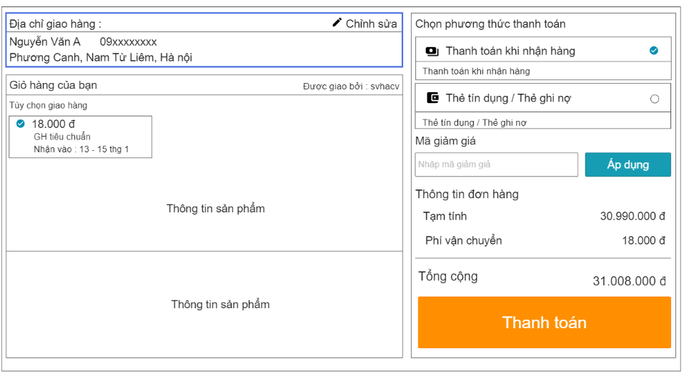
Setup for Test/ Thiết lập test:

Dependencies/ Phụ thuộc vào:

Acceptance Criteria/ Điều kiện chấp nhận:

TC ID | Action - hành động | Inputs - đầu vào | Expected Result - Kết quả mong đợi | Actual result - kết quả thực tế | Status - tình trạng
TT01 | Địa chỉ giao hàng mặc định là gì | 1. Vào form thanh toán | Hiển thị địa chỉ nhận hàng là địa chỉ lần cuối vừa đặt hàng | Hiển thị địa chỉ nhận hàng là địa chỉ lần cuối vừa đặt hàng | Pass
TT02 | Vào chỉnh sửa có hiển thị các địa chỉ cũ đã lưu không | 1. Click vào Chỉnh sửa | Hiển thị danh sách địa chỉ đã lưu | Hiển thị danh sách địa chỉ đã lưu | Pass
TT03 | Ở danh sách địa chỉ đã lưu có thể sửa địa chỉ không | 1. Click vào Chỉnh sửa 2.Nhấn vào sửa (ở 1 địa chỉ bất kỳ) 3. Lưu | Hiển thị ra form gồm các thông tin địa chỉ cũ | Hiển thị ra form gồm các thông tin địa chỉ | Pass
TT04 | Ở danh sách địa chỉ đã lưu có thể thêm địa chỉ không | 1. Click vào Chỉnh sửa 2.Nhấn vào Thêm địa chỉ 3. Lưu | Hiển thị ra form để điền thông tin địa chỉ mới | Hiển thị ra form để điền thông tin địa chỉ mới | Pass
TT05 | Nhập mã giảm giá có thể nhập chữ thường không | 1. Nhập mã giảm giá đúng, tất cả viết thường 2. Nhấn áp dụng | Hiển thị thông báo mã giảm giá không tồn tại | Hiển thị thông báo mã giảm giá không tồn tại | Pass
TT06 | Nhập mã giảm giá có thể nhập chữ hoa không | 1. Nhập mã giảm giá đúng, tất cả viết hoa 2. Nhấn áp dụng | Hiển thị thông báo mã giảm giá không tồn tại | Hiển thị thông báo mã giảm giá không tồn tại | Pass
TT07 | Nhập mã giảm giá không đúng | 1. Nhập mã giảm giá không đúng 2. Nhấn áp dụng | Hiển thị thông báo mã giảm giá không tồn tại | Hiển thị thông báo mã giảm giá không tồn tại | Pass
TT08 | Nhập mã giảm giá đúng, các ký tự viết hoa, thường đúng | 1. Nhập mã giảm giá đúng, ccác ký tự viết hoa, thường đúng 2. Nhấn áp dụng | Thông báo áp dụng thành công | Thông báo áp dụng thành công | Pass
TT09 | Đơn hàng đầu tiên có hiển thị địa chỉ giao hàng không | Ở form thanh toán | Hiển thị trống ở địa chỉ giao hàng, yêu cầu nhập địa chỉ | Hiển thị trống ở địa chỉ giao hàng, yêu cầu nhập địa chỉ | Pass
TT10 | Điền đầy đủ thông tin các trường, thanh toán xong sẽ như thế nào | 1. Điền các thông tin cần thiết ở các trường 2. Nhấn vào thanh toán | Hiển thị giao diện thông báo đã đặt hàng thành công | Hiển thị giao diện thông báo đã đặt hàng thành công | Pass
TT11 | Điền đầy đủ thông tin các trường, thanh toán xong hệ thống sẽ xử lí đơn hàng trong bao lâu | 1. Điền các thông tin cần thiết ở các trường 2. Nhấn vào thanh toán | Trong 1-3 giây sẽ hiển thị ra thông báo đã đặt hàng thành công | Trong 1-3 giây sẽ hiển thị ra thông báo đã đặt hàng thành công | Pass

Test case (Giỏ Hàng)
Test Case: Tên TC | Giỏ Hàng |  | Use Case ( chức năng(: Giỏ hàng | Pass/Fail
Code - Mã: | TC-03 |  | Code- mã: UC-05 | Date of report:
Written by: |  |  | Executed by: | Create date: | 2-Jun-23
Test Case Description/ Mô tả testcase:
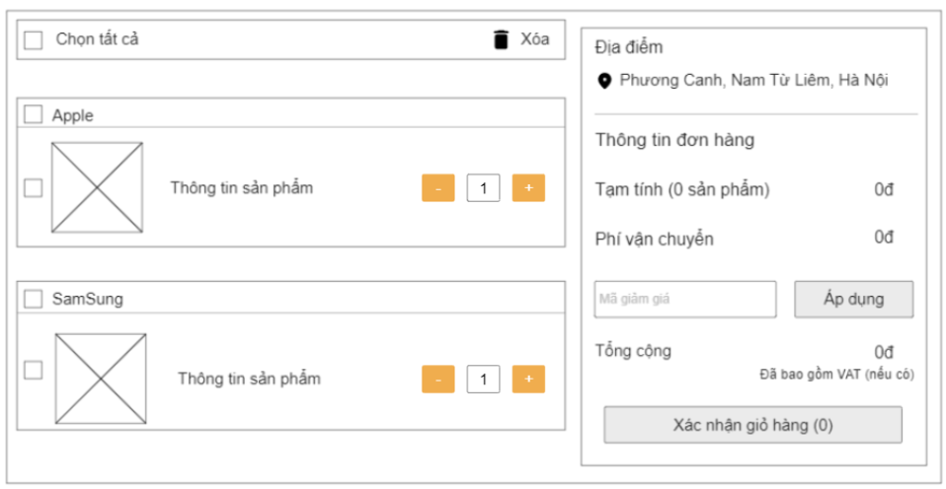
Setup for Test/ Thiết lập test:

Dependencies/ Phụ thuộc vào:

Acceptance Criteria/ Điều kiện chấp nhận:

TC ID | Action - hành động | Inputs - đầu vào | Expected Result - Kết quả mong đợi | Actual result - kết quả thực tế | Status - tình trạng
GH-01 | Nhập số lượng là 1 chữ số | 1. Trên màn hình giỏ hàng, nhập số lượng là số 2 2. nhấn nút thanh toán | Hệ thống hiển thị số lượng sản phẩm là 2 | Hệ thống hiển thị số lượng sản phẩm là 2 | Pass
GH-02 | Nhập số lượng là giá trị âm | 1. Trên màn hình giỏ hàng, nhập số lượng -2 2. nhấn nút thanh toán | Hệ thống hiển thị thông báo "Số lượng phải là số dương" | Hệ thống hiển thị thông báo "Số lượng phải là số dương" | Pass
GH-03 | Nhập số lượng lớn hơn số lượng sản phẩm tồn tại | 1. Trên màn hình giỏ hàng, nhập số lượng là 600 2. nhấn nút thanh toán | Hệ thống hiển thị thông báo "Số lượng vượt quá giới hạn" | Hệ thống hiển thị thông báo "Số lượng vượt quá giới hạn" | Pass
GH-04 | Nhập số lượng là kí tự đặc biệt | 1. Trên màn hình giỏ hàng, nhập số lượng là @ 2. nhấn nút thanh toán | Hệ thống hiển thị sai định dạng | Hệ thống hiển thị sai định dạng | Pass
GH-05 | Số lượng : có thể chứa khoảng trắng được không | 1. Trên màn hình giỏ hàng, nhập số lượng là 5 2 2. nhấn nút thanh toán | Hệ thống sẽ không cho nhập khoảng trắng | Hệ thống sẽ không cho nhập khoảng trắng | Pass
GH-06 | Số lượng : có thể là ký tự chữ không | 1. Trên màn hình giỏ hàng, nhập số lượng là hai 2. nhấn nút thanh toán | Hệ thống hiển thị sai định dạng | Hệ thống hiển thị sai định dạng | Pass
GH-07 | Số lượng : có thể để trống được không | 1. Trên màn hình giỏ hàng, không nhập số lượng 2. nhấn nút thanh toán | Hệ thống hiển thị thông báo "Số lượng không được để trống" | Hệ thống hiển thị thông báo "Số lượng không được để trống" | Pass
GH-08 | Số lượng : có thể là số thập phân được không | 1. Trên màn hình giỏ hàng, nhập số lượng là "3,4" 2. nhấn nút thanh toán | Hệ thống hiển thị sai định dạng | Hệ thống hiển thị sai định dạng | Pass
GH-09 | Số lượng : có thể nhập chữ và số cùng lúc | 1. Trên màn hình giỏ hàng, nhập số lượng là "3 hai" 2. nhấn nút thanh toán | Hệ thống hiển thị sai định dạng | Hệ thống hiển thị sai định dạng | Pass
GH-10 | Số lượng : có phải nhập bắt đầu bằng 1 chữ hoa không | 1. Trên màn hình giỏ hàng, nhập số lượng là "Ba" 2. nhấn nút thanh toán | Hệ thống hiển thị sai định dạng | Hệ thống hiển thị sai định dạng | Pass
GH-11 | Nhập số lượng là 1 chữ số thì giá có thay đổi không | 1. Trên màn hình giỏ hàng, nhập số lượng là số 2 2. nhấn nút thanh toán | Hệ thống hiện thị giá không thay đổi | Hệ thống hiện thị giá không thay đổi | Pass
GH-12 | Số lượng là giá trị âm thì giá có thay đổi không | 1. Trên màn hình giỏ hàng, nhập số lượng -2 2. nhấn nút thanh toán | Hệ thống hiện thị giá không thay đổi | Hệ thống hiện thị giá không thay đổi | Pass
GH-13 | Số lượng lớn hơn số lượng sản phẩm tồn tại thì giá có thay đổi không | 1. Trên màn hình giỏ hàng, nhập số lượng là 600 2. nhấn nút thanh toán | Hệ thống hiện thị giá không thay đổi | Hệ thống hiện thị giá không thay đổi | Pass
GH-14 | Số lượng : có thể chứa kí tự đặc biệt thì giá có thay đổi không | 1. Trên màn hình giỏ hàng, nhập số lượng là @ 2. nhấn nút thanh toán | Hệ thống hiện thị giá không thay đổi | Hệ thống hiện thị giá không thay đổi | Pass
GH-15 | Số lượng : có thể chứa khoảng trắng thì giá có thay đổi không | 1. Trên màn hình giỏ hàng, nhập số lượng là 5 2 2. nhấn nút thanh toán | Hệ thống hiện thị giá không thay đổi | Hệ thống hiện thị giá không thay đổi | Pass
GH-16 | Số lượng là ký tự chữ thì giá có thay đổi không | 1. Trên màn hình giỏ hàng, nhập số lượng là hai 2. nhấn nút thanh toán | Hệ thống hiện thị giá không thay đổi | Hệ thống hiện thị giá thay đổi | Fall
GH-17 | Số lượng để trống thì giá có thay đổi không | 1. Trên màn hình giỏ hàng, không nhập số lượng 2. nhấn nút thanh toán | Hệ thống hiện thị giá không thay đổi | Hệ thống hiện thị giá không thay đổi | Pass
GH-18 | Số lượng là số thập phân thì giá có thay đổi không | 1. Trên màn hình giỏ hàng, nhập số lượng là 3,4 2. nhấn nút thanh toán | Hệ thống hiện thị giá không thay đổi | Hệ thống hiện thị giá không thay đổi | Pass
GH-19 | Số lượng là chữ và số cùng lúc thì giá có thay đổi không | 1. Trên màn hình giỏ hàng, nhập số lượng là 3 hai 2. nhấn nút thanh toán | Hệ thống hiện thị giá không thay đổi | Hệ thống hiện thị giá không thay đổi | Pass
GH-20 | Số lượng nhập bắt đầu bằng 1 chữ hoa thì giá có thay đổi không | 1. Trên màn hình giỏ hàng, nhập số lượng là Ba 2. nhấn nút thanh toán | Hệ thống hiện thị giá không thay đổi | Hệ thống hiện thị giá không thay đổi | Pass
GH-21 | Nhập số lượng là 1 chữ số thì tổng có thay đổi không | 1. Trên màn hình giỏ hàng, nhập số lượng là số 2 2. nhấn nút thanh toán | Hệ thống hiện thị tổng thay đổi | Hệ thống hiện thị tổng thay đổi | Pass
GH-22 | Nếu ấn vào dấu cộng tăng số lượng sản phẩm thì tổng có thay đổi không | 1. Trên màn hình giỏ hàng, ấn vào dấu cộng thêm số lượng 2. nhấn nút thanh toán | Hệ thống hiển thị tổng thay đổi | Hệ thống hiển thị tổng thay đổi | Pass
GH-23 | Nếu ấn vào dấu trừ giảm số lượng sản phẩm thì tổng có thay đổi không | 1. Trên màn hình giỏ hàng, ấn vào dấu trừ giảmsố lượng 2. nhấn nút thanh toán | Hệ thống hiển thị tổng thay đổi | Hệ thống hiển thị tổng thay đổi | Pass
GH-24 | Số lượng là giá trị âm thì tổng có thay đổi không | 1. Trên màn hình giỏ hàng, nhập số lượng -2 2. nhấn nút thanh toán | Hệ thống hiện thị tổng không thay đổi | Hệ thống hiện thị tổng không thay đổi | Pass
GH-25 | Số lượng lớn hơn số lượng sản phẩm tồn tại thì tổng có thay đổi không | 1. Trên màn hình giỏ hàng, nhập số lượng là 600 2. nhấn nút thanh toán | Hệ thống hiện thị tổng không thay đổi | Hệ thống hiện thị tổng không thay đổi | Pass
GH-26 | Số lượng : có thể chứa kí tự đặc biệt thì tổng có thay đổi không | 1. Trên màn hình giỏ hàng, nhập số lượng là @ 2. nhấn nút thanh toán | Hệ thống hiện thị tổng không thay đổi | Hệ thống hiện thị tổng không thay đổi | Pass
GH-27 | Số lượng : có thể chứa khoảng trắng thì tổng có thay đổi không | 1. Trên màn hình giỏ hàng, nhập số lượng là 5 2 2. nhấn nút thanh toán | Hệ thống hiện thị tổng không thay đổi | Hệ thống hiện thị tổng không thay đổi | Pass
GH-28 | Số lượng là ký tự chữ thì tổng có thay đổi không | 1. Trên màn hình giỏ hàng, nhập số lượng là hai 2. nhấn nút thanh toán | Hệ thống hiện thị tổng không thay đổi | Hệ thống hiện thị tổng không thay đổi | Pass
GH-29 | Số lượng để trống thì tổng có thay đổi không | 1. Trên màn hình giỏ hàng, không nhập số lượng 2. nhấn nút thanh toán | Hệ thống hiện thị tổng không thay đổi | Hệ thống hiện thị tổng không thay đổi | Pass
GH-30 | Số lượng là số thập phân thì tổng có thay đổi không | 1. Trên màn hình giỏ hàng, nhập số lượng là 3,4 2. nhấn nút thanh toán | Hệ thống hiện thị tổng không thay đổi | Hệ thống hiện thị tổng thay đổi | Fall
GH-31 | Số lượng là chữ và số cùng lúc thì tổng có thay đổi không | 1. Trên màn hình giỏ hàng, nhập số lượng là 3 hai 2. nhấn nút thanh toán | Hệ thống hiện thị tổng không thay đổi | Hệ thống hiện thị tổng không thay đổi | Pass
GH-32 | Số lượng nhập bắt đầu bằng 1 chữ hoa thì tổng có thay đổi không | 1. Trên màn hình giỏ hàng, nhập số lượng là Ba 2. nhấn nút thanh toán | Hệ thống hiện thị tổng không thay đổi | Hệ thống hiện thị tổng không thay đổi | Pass
GH-33 | Khi ấn vào nút giỏ hàng trống thì sẽ như thế nào | 1. Trên màn hình giỏ hàng không có sản phẩm 2. nhấn nút thanh toán | Hệ thống thanh toán thất bại | Hệ thống thanh toán thất bại | Pass
GH-34 | Nếu 50 người cùng đăng nhập vào hệ thống thì sẽ như nào | 50 đăng nhập vào giỏ hàng | Hệ thống đảm bảo hoạt động trơn chu | Hệ thống đảm bảo hoạt động trơn chu | Pass
GH-35 | Nếu 1000 người cùng đăng nhập vào hệ thống thì sẽ như nào | 51 đăng nhập vào giỏ hàng | Hệ thống thông báo báo quá tải | Hệ thống thông báo báo quá tải | Pass

Test case (Báo Cáo)
 |  |  |  |  |  | Passed
Test Case: Tên TC | Báo cáo |  | Use Case ( chức năng(: Báo cáo | Pass/Fail |  | Failed
Code - Mã: | BC-04 |  | Code- mã: BC-04 | Date of report: |  | Not Run
Written by: |  |  | Executed by: | Create date: | 2-Jun-23 | Not Completed
Test Case Description/ Mô tả testcase:
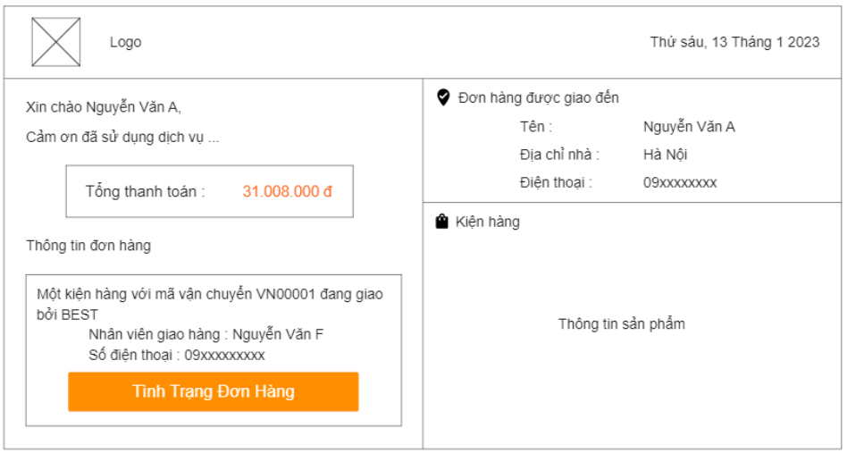
Setup for Test/ Thiết lập test:

Dependencies/ Phụ thuộc vào:

Acceptance Criteria/ Điều kiện chấp nhận:

TC ID | Action - hành động | Inputs - đầu vào | Expected Result - Kết quả mong đợi | Actual result - kết quả thực tế | Status - tình trạng
BC01 | Tạo báo cáo không có thông tin sản phẩm được hay không ? | 1. Tạo báo cáo 2.Để trống thông tin sản phẩm 3. Gửi báo cáo | Hệ thống hiện thị thông báo "Thiếu thông tin sản phẩm" | Hệ thống hiện thị thông báo "Thiếu thông tin sản phẩm" | Pass
BC02 | Tạo báo cáo không có địa chỉ khách hàng được hay không ? | 1. Tạo báo cáo 2.Để trống thông tin sản phẩm 3. Gửi báo cáo | Hệ thống hiện thị thông báo "Thiếu địa chỉ khách hàng" | Hệ thống hiện thị thông báo "Thiếu địa chỉ khách hàng" | Pass
BC03 | Tạo báo cáo không có tổng tiền cần thanh toán được hay không ? | 1. Tạo báo cáo 2.Để trống tổng tiền thanh toán 3. Gửi báo cáo | Hệ thống hiện thị thông báo "Thiếu tổng tiền" | Hệ thống hiện thị thông báo "Thiếu tổng tiền" | Pass
BC04 | Tạo báo cáo không có tình trạng đơn hàng được hay không ? | 1. Tạo báo cáo 2. Để trống thông tình trạng đơn hàng 3. Gửi báo cáo | Hệ thống hiện thị thông báo "Thiếu tình trạng đơn hàng" | Hệ thống hiện thị thông báo "Thiếu tình trạng đơn hàng" | Pass
BC05 | Tạo báo cáo không có thông tin khách hàng được hay không ? | 1. Tạo báo cáo 2.Để trống thông tin khách hàng 3. Gửi báo cáo | Hệ thống hiện thị thông báo "Thiếu thông tin khách hàng" | Hệ thống hiện thị thông báo "Thiếu thông tin khách hàng" | Pass
BC06 | Tạo báo cáo không có mã vận chuyển được hay không ? | 1. Tạo báo cáo 2.Để trống thông tin mã vận chuyển 3. Gửi báo cáo | Hệ thống hiện thị thông báo "Thiếu mã vận chuyển" | Hệ thống hiện thị thông báo "Thiếu mã vận chuyển" | Pass
BC07 | Tạo báo cáo không có tên người vận chuyển được hay không ? | 1. Tạo báo cáo 2.Để trống thông tin người vận chuyển 3. Gửi báo cáo | Hệ thống hiện thị thông báo "Thiếu tên người vận chuyển" | Hệ thống hiện thị thông báo "Thiếu tên người vận chuyển" | Pass
BC08 | Báo cáo có xem được đơn hàng đã được đặt mua hay chưa không ? | 1. Tạo báo cáo 2. Xem thông tin đơn hàng được đặt hay chưa | Hệ thống hiển thị thông báo "Đơn hàng được đặt mua thì mới có báo cáo" | Hệ thống hiển thị thông báo "Đơn hàng được đặt mua thì mới có báo cáo" | Pass
BC09 | Báo cáo có cho biết tình trạng đơn hàng thế nào không ? | 1. Tạo báo cáo 2.Xem tình trạng đơn hàng sau khi xuất kho | Hệ thống hiển thị tình trạng đơn hàng | Hệ thống hiển thị tình trạng đơn hàng | Pass
BC10 | Báo cáo có thể không gửi được hay không ? | 1. Tạo báo cáo 2.Gửi báo cáo | Báo cáo có thể không cần gửi | Báo cáo có thể không cần gửi | Pass
BC11 | Báo cáo sẽ gửi cho khách hàng hay ai ? | 1. Tạo báo cáo 2.Gửi báo cáo | Báo cáo gửi cho khách hàng | Báo cáo gửi cho khách hàng | Pass
BC12 | Khi gửi báo cáo có cần xác thực email không ? | 1. Tạo báo cáo 2.Gửi báo cáo | Gửi báo cáo cần xác thực email | Gửi báo cáo không xác thực email | Fall
BC13 | Khi gửi báo cáo có cần nhập địa chỉ email không ? | 1. Tạo báo cáo 2.Gửi báo cáo | Cần nhập địa chỉ email | Không nhập địa chỉ email | Fall
BC14 | Gửi báo cáo qua số điện thoại được hay không ? | 1. Tạo báo cáo 2.Gửi báo cáo | Gửi báo cáo qua số điện thoại được | Gửi báo cáo qua số điện thoại được | Pass
BC15 | Báo cáo có được lưu lại sau khi gửi không ? | 1. Tạo báo cáo 2.Gửi báo cáo | Báo cáo được lưu vào csdl | Báo cáo được lưu vào csdl | Pass
BC16 | Báo cáo có gửi cho nhiều khách hàng cùng lúc hay không ? | 1. Tạo báo cáo 2.Gửi báo cáo | Báo cáo không thể gửi cho nhiều khách hàng một lúc | Báo cáo không thể gửi cho nhiều khách hàng một lúc | Pass
BC17 | Báo cáo có thể dùng chung cho nhiều khách hàng hay không ? | 1. Tạo báo cáo 2.Gửi báo cáo | Một khách hàng có một báo cáo riêng biệt | Một khách hàng có một báo cáo riêng biệt | Pass
BC18 | Có thể vừa gửi báo cáo qua số điện thoại và email cùng lúc được không ? | 1. Tạo báo cáo 2.Gửi báo cáo | Không cho phép gửi báo cáo qua 2 hình thức một lúc | Không cho phép gửi báo cáo qua 2 hình thức một lúc | Pass
BC19 | Khách hàng không nhận được báo cáo sẽ như thế nào ? | 1. Tạo báo cáo 2.Gửi báo cáo | Xem phản hồi khách hàng | Xem phản hồi khách hàng | Pass
BC20 | Nhấn vào tình trạng đơn hàng trong báo cáo sẽ như thế nào ? | 1. Tạo báo cáo 2.Xem tình trạng đơn hàng | Theo dõi được tình trạng đơn hàng | Theo dõi được tình trạng đơn hàng | Pass
BC21 | Khách hàng có thể sửa thông tin đơn hàng hay không ? | 1. Tạo báo cáo 2.Sửa báo cáo | Không cho phép khách hàng sửa báo cáo | Không cho phép khách hàng sửa báo cáo | Pass
BC22 | Báo cáo có thể từ chối nhận được hay không ? | 1. Tạo báo cáo 2.Gửi báo cáo | Không thể từ chối nhận | Không thể từ chối nhận | Pass

